申込書
活力ある農村地域づくり講座 ～人・モノ・コトの活用方法を学ぶ～

受講申込用紙

氏名 （年齢） （性別） |  |  | ふりがな |  | 年齢
 |  |  |  |  |  | 歳

 |  |  |  |  | 性別

連絡先 |  | 住所 | 〒

 |  | 自宅TEL

 |  | 携帯TEL

 |  | FAX

 |  | e-mail

基本情報 あてはまるもを 選択してください。

 | ※個人情報につきましては，いばらき農業アカデミー以外での利用はいたしません。

 | ※申込用紙のほか「農村地域づくり実施計画シート」（別紙）を作成しお申込ください。

 |  |  |  | 申込締切：平成31年1月31日

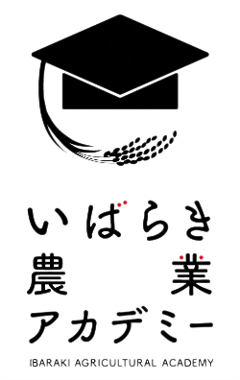

 | 茨城県農業総合センター専門技術指導員室 宮城

 | E-mail：mi.miyagi@pref.ibaraki.lg.jp

 | FAX:０２９９－４５－８３５０

 | TEL:０２９９－４５－８３２１

